INTRODUCTION
PULSE
J'EVALUE LA BIOSECURITE SUR MON EXPLOITATION

Objectif: Assurer une gestion bio-sécuritaire sur mon exploitation : ENGRAISSEMENT
L’application des mesures de biosécurité en élevage a pour objectif de prévenir ou de limiter l’introduction, la circulation et la diffusion de contaminants. Cet outil d’auto-évaluation a été conçu comme un outil de progrès, permettant de cibler les points à améliorer à court ou moyen terme et proposant des voies d’amélioration à discuter avec votre encadrement technique. Pour mieux appréhender vos progrés, un suivi dans le temps sera nécessaire.

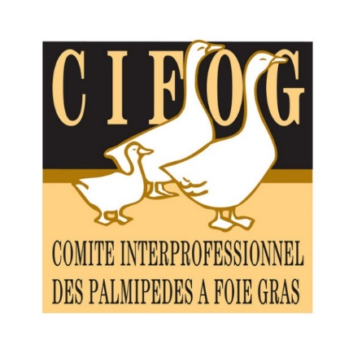
Méthode : répondre à toutes les questions avec franchise.
Une seule réponse par question !

Le nombre de points ainsi que l'appréciaton par thématique s'affiche automatiquement. Vérifiez si vous êtes conforme à la réglementation. Si « non satisfaisant » ou « à améliorer », veillez à instaurer des mesures correctrices et assurer un suivi dans le temps, en collaboration avec votre technicien et/ou votre vétérinaire (cf onglet «Bilan - pistes de progrès »)

Temps estimé pour réaliser l'audit : 30 min
Les auteurs déclinent toutes responsabilités en ce qui concerne l'utilisation de l'outil et les résultats qui en découlent

